상품제안서
넥큐브 대용량 보조배터리 겸용 핸디 선풍기 3000mAh (넥스트 랩 포함) | 상품코드: F32927

 |  |  |  |  |  |  | 02-412-0044 | www.easy1.co.kr
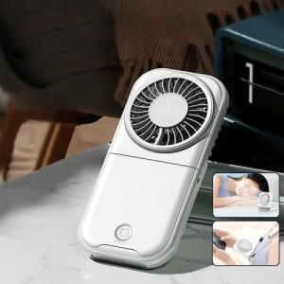

【상세/제작정보】 | 택배비 박스당6000원 추가

【인쇄/포장옵션】 | 레이저 / 포장지포장

【공급단가】 | 수량 | 50~ | 100~ | 500~ | 1,000~ | 2,000~
*VAT별도 | 단가 | 10,220원 | 10,060원 | 9,810원 | 9,570원 | 9,400원

【상품 URL】 | https://www.easy1.co.kr:443/src/goods_detail.php?gdno=32927

